Informações
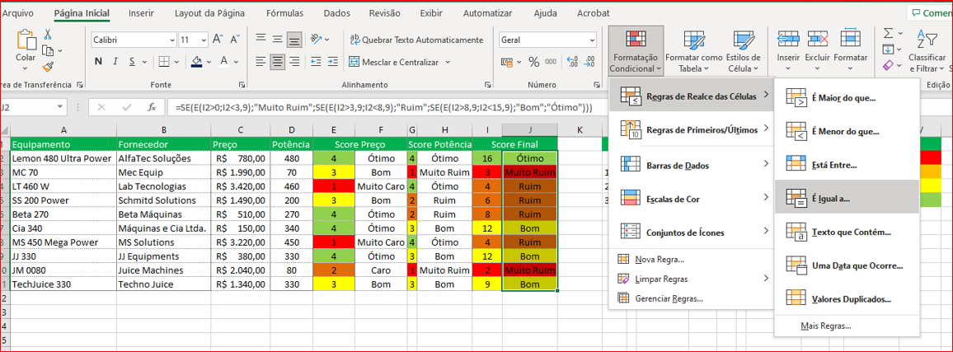
verdadeiro = valor aproximado
falso = valor exato

FIXAR (F4) PARA PODER ARRASTAR OS VALORES NA COLUNA C
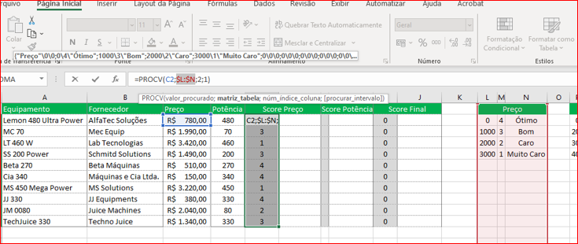

condição SE (último parêntese fica preto significa que as condições fecharam)

